2.4
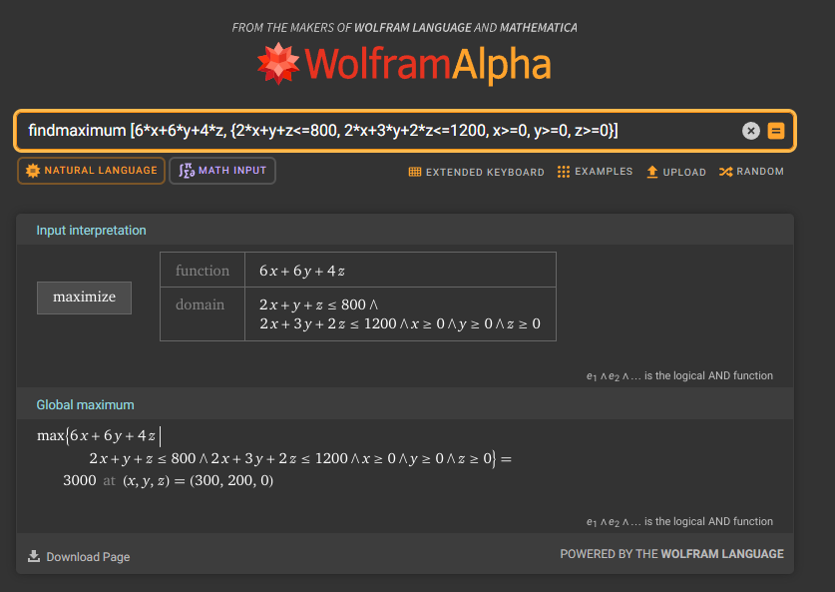
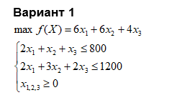

Целевая функция:
F = 6*x1 + 6*x2 + 4*x3 | >> | max

Ограничения:
2*x1 + x2 + x3 | <= | 800 | №1
2*x1 + 3*x2 + 2*x3 | <= | 1200 | №2
x1 | >= | 0 | №3
x2 | >= | 0 | №4
x3 | >= | 0 | №5

Решим ЗЛП переборным методом:
М - число ограничений | = | 5
N - число неизвестных | = | 3

С (N = 3 M = 5) | = | 10
Для нахождения вершин будем выбирать по 3 ограничения.
Это можно сделать 10-ю способами.
Каждый вариант будем кодировать последовательностью из 1 и 0
(1 - ограничение взяли т.е. берем ограничение как равенство, и 0 - если ограничение не взяли).
Длина последовательности | = | 5
Количество единиц | = | 3

Все возможные последовательности:
1 1 1 0 0
1 1 0 1 0
1 1 0 0 1
1 0 1 1 0
1 0 1 0 1
1 0 0 1 1
0 1 1 1 0
0 1 1 0 1
0 1 0 1 1
0 0 1 1 1

Проверяем все возможные бинарные последовательности:
1) 1 1 1 0 0 - недопустимо |  |  |  |  | Матрица |  |  |  | Обратная матрица |  |  | Переменные
2*x1 + x2 + x3 | = | 800 |  |  | 2 | 1 | 1 | 800 | 0 | 0 | 1 | x1 | 0
2*x1 + 3*x2 + 2*x3 | = | 1200 |  |  | 2 | 3 | 2 | 1200 | -2 | 1 | 2 | x2 | -400
x1 | = | 0 |  |  | 1 | 0 | 0 | 0 | 3 | -1 | -4 | x3 | 1200
 |  |  |  |  |  |  |  |  | МОБР(диапазон 3х3) |  |  | МУМНОЖ(обратная матрица; матрица В)
x1 | = | 0
x2 | = | -400
x3 | = | 1200
Точка |  | [0, -400, 1200]

2) 1 1 0 1 0 |  |  |  |  | Матрица |  |  |  | Обратная матрица |  |  | Переменные
2*x1 + x2 + x3 | = | 800 |  |  | 2 | 1 | 1 | 800 | 1 | -0.5 | 0.5 | x1 | 200
2*x1 + 3*x2 + 2*x3 | = | 1200 |  |  | 2 | 3 | 2 | 1200 | 0 | 0 | 1 | x2 | 0
x2 | = | 0 |  |  | 0 | 1 | 0 | 0 | -1 | 1 | -2 | x3 | 400

x1 | = | 200
x2 | = | 0
x3 | = | 400
Точка |  | [200, 0, 400]

3) 1 1 0 0 1 |  |  |  |  | Матрица |  |  |  | Обратная матрица |  |  | Переменные
2*x1 + x2 + x3 | = | 800 |  |  | 2 | 1 | 1 | 800 | 0.75 | -0.25 | -0.25 | x1 | 300
2*x1 + 3*x2 + 2*x3 | = | 1200 |  |  | 2 | 3 | 2 | 1200 | -0.5 | 0.5 | -0.5 | x2 | 200
x3 | = | 0 |  |  | 0 | 0 | 1 | 0 | 0 | 0 | 1 | x3 | 0

x1 | = | 300
x2 | = | 200
x3 | = | 0
Точка |  | [300, 200, 0]

4) 1 0 1 1 0 |  |  |  |  | Матрица |  |  |  | Обратная матрица |  |  | Переменные
2*x1 + x2 + x3 | = | 800 |  |  | 2 | 1 | 1 | 800 | 0 | 1 | 0 | x1 | 0
x1 | = | 0 |  |  | 1 | 0 | 0 | 0 | 0 | 0 | 1 | x2 | 0
x2 | = | 0 |  |  | 0 | 1 | 0 | 0 | 1 | -2 | -1 | x3 | 800

x1 | = | 0
x2 | = | 0
x3 | = | 800
Точка |  | [0, 0, 800]

5) 1 0 1 0 1 |  |  |  |  | Матрица |  |  |  | Обратная матрица |  |  | Переменные
2*x1 + x2 + x3 | = | 800 |  |  | 2 | 1 | 1 | 800 | 0 | 1 | 0 | x1 | 0
x1 | = | 0 |  |  | 1 | 0 | 0 | 0 | 1 | -2 | -1 | x2 | 800
x3 | = | 0 |  |  | 0 | 0 | 1 | 0 | 0 | 0 | 1 | x3 | 0

x1 | = | 0
x2 | = | 800
x3 | = | 0
Точка |  | [0, 800, 0]

6) 1 0 0 1 1 |  |  |  |  | Матрица |  |  |  | Обратная матрица |  |  | Переменные
2*x1 + x2 + x3 | = | 800 |  |  | 2 | 1 | 1 | 800 | 0.5 | -0.5 | -0.5 | x1 | 400
x2 | = | 0 |  |  | 0 | 1 | 0 | 0 | 0 | 1 | 0 | x2 | 0
x3 | = | 0 |  |  | 0 | 0 | 1 | 0 | 0 | 0 | 1 | x3 | 0

x1 | = | 400
x2 | = | 0
x3 | = | 0
Точка |  | [400, 0, 0]

7) 0 1 1 1 0 |  |  |  |  | Матрица |  |  |  | Обратная матрица |  |  | Переменные
2*x1 + 3*x2 + 2*x3 | = | 1200 |  |  | 2 | 3 | 2 | 1200 | 0 | 1 | 0 | x1 | 0
x1 | = | 0 |  |  | 1 | 0 | 0 | 0 | 0 | 0 | 1 | x2 | 0
x2 | = | 0 |  |  | 0 | 1 | 0 | 0 | 0.5 | -1 | -1.5 | x3 | 600

x1 | = | 0
x2 | = | 0
x3 | = | 600
Точка |  | [0, 0, 600]

8) 0 1 1 0 1 |  |  |  |  | Матрица |  |  |  | Обратная матрица |  |  | Переменные
2*x1 + 3*x2 + 2*x3 | = | 1200 |  |  | 2 | 3 | 2 | 1200 | 0 | 1 | 0 | x1 | 0
x1 | = | 0 |  |  | 1 | 0 | 0 | 0 | 0.33333333333 | -0.66666666667 | -0.66666666667 | x2 | 400
x3 | = | 0 |  |  | 0 | 0 | 1 | 0 | 0 | 0 | 1 | x3 | 0

x1 | = | 0
x2 | = | 400
x3 | = | 0
Точка |  | [0, 400, 0]

9) 0 1 0 1 1 |  |  |  |  | Матрица |  |  |  | Обратная матрица |  |  | Переменные
2*x1 + 3*x2 + 2*x3 | = | 1200 |  |  | 2 | 3 | 2 | 1200 | 0.5 | -1.5 | -1 | x1 | 600
x2 | = | 0 |  |  | 0 | 1 | 0 | 0 | 0 | 1 | 0 | x2 | 0
x3 | = | 0 |  |  | 0 | 0 | 1 | 0 | 0 | 0 | 1 | x3 | 0

x1 | = | 600
x2 | = | 0
x3 | = | 0
Точка |  | [600, 0, 0]

10) 0 0 1 1 1 |  |  |  |  | Матрица |  |  |  | Обратная матрица |  |  | Переменные
x1 | = | 0 |  |  | 1 | 0 | 0 | 0 | 1 | 0 | 0 | x1 | 0
x2 | = | 0 |  |  | 0 | 1 | 0 | 0 | 0 | 1 | 0 | x2 | 0
x3 | = | 0 |  |  | 0 | 0 | 1 | 0 | 0 | 0 | 1 | x3 | 0

x1 | = | 0
x2 | = | 0
x3 | = | 0
Точка |  | [0, 0, 0]

Проверка допустимости вершин:
1) Точка [0, -400, 1200] -- недопустима

2) Точка [200, 0, 400] -- допустима
800 | <= | 800
1200 | <= | 1200
200 | >= | 0
0 | >= | 0
400 | >= | 0

3) Точка [300, 200, 0] -- допустима
800 | <= | 800
1200 | <= | 1200
300 | >= | 0
200 | >= | 0
0 | >= | 0

4) Точка [0, 0, 800] -- недопустима
800 | <= | 800
1600 | <= | 1200
0 | >= | 0
0 | >= | 0
800 | >= | 0

5) Точка [0, 800, 0] -- недопустима
800 | <= | 800
2400 | <= | 1200
0 | >= | 0
800 | >= | 0
0 | >= | 0

6) Точка [400, 0, 0] -- допустима
800 | <= | 800
800 | <= | 1200
400 | >= | 0
0 | >= | 0
0 | >= | 0

7) Точка [0, 0, 600] -- допустима
600 | <= | 800
1200 | <= | 1200
0 | >= | 0
0 | >= | 0
600 | >= | 0

8) Точка [0, 400, 0] -- допустима
400 | <= | 800
1200 | <= | 1200
0 | >= | 0
400 | >= | 0
0 | >= | 0

9) Точка [600, 0, 0] -- недопустима
1200 | <= | 800
1200 | <= | 1200
600 | >= | 0
0 | >= | 0
x3 | >= | 0

10) Точка [0, 0, 0] -- допустима
0 | <= | 800
0 | <= | 1200
0 | >= | 0
0 | >= | 0
0 | >= | 0

Подстановка в функцию допустимых точек: |  |  | x1 | x2 | x3
Точка [200, 0, 400] | F = | 2800 | 200 | 0 | 400
Точка [300, 200, 0] | F = | 3000 | 300 | 200 | 0
Точка [400, 0, 0] | F = | 2400 | 400 | 0 | 0
Точка [0, 0, 600] | F = | 2400 | 0 | 0 | 600
Точка [0, 400, 0] | F = | 2400 | 0 | 400 | 0
Точка [0, 0, 0] | F = | 0 | 0 | 0 | 0
F = 6*x1 + 6*x2 + 4*x3 - max

Ответ:
Область допустимых решений имеет 6 вершин
f(200, 0, 400) = 2800
f(300, 200, 0) = 3000 | максимум
f(400, 0, 0) = 2400
f(0, 0, 600) = 2400
f(0, 400, 0) = 2400
f(0, 0, 0) = 0

Проверка в WolframAlfa (ответы совпали):

